Batteriladdare
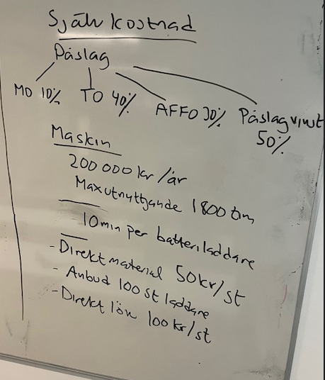
Självkostnadskalkyl Batteriladdare

DM | Direkt material | 5,000 kr
MO | Materialomkostnadspåslag | 500 kr | 10 % på DM
DL | Direkt lön | 10,000 kr | 100 st x 100 kr
DTK | Direkt tillverkningskostnad | 1,889 kr
TO | Tillverkningsomkostnadspåslag | 4,000 kr
TK | Tillverkningskostnad = | 21,389 kr
AFFO | AFFO påslag | 6,417 kr | 30 % på TK
SjK | Självkostnad = | 27,806 kr | TK + Affo
VINSTP | Vinstpåslag | 13,903 kr | Sjk * 50 %
PRIS | Anbudspris = | 41,708 kr | Pris förslag till kund 41 708 / 100 = 417 kr / st

 | Procentsatser | %
 | MO | 10%
 | TO | 40%
 | AFFO | 30%
 | VINSTP | 50%

 | Direkt tillverkningskostnad | DTK
 | Maskinens årskostnad | 200000
 | Antal produktionstimmar | 1800
 | Summa maskinkostnad/tim | 111 kr
 | Antalet arbetade timmar | 17 | 10 min x 100 = 1000 minuter / 60 min = Avrundar till 17 timmar
 | Direkt tillverkningskostnad | 1,889 kr | 17 timmar x 111 kr per timme

